CROQUIS
SOLUNE |  | Collection : VB |  | Fabricant : EV FASHION
CROQUIS TECHNIQUE

 | Saison : 26H |  | Thème : 1EVA32 | Modèle : V09413 BELL
Base | Saison: |  | Thème: | Modèle:
Description :

FICHE COMMENTAIRES
SOLUNE |  |  |  |  |  | Fabricant SMS: |  |  | SOLUNE |  |  | Fabricant : EV FASHION |  | SOLUNE |  |  | Fabricant : EV FASHION |  | SOLUNE |  |  | Fabricant : EV FASHION |  | SOLUNE |  |  | Fabricant : EV FASHION |  | SOLUNE |  |  | Fabricant : EV FASHION |  | SOLUNE |  |  | Fabricant : EV FASHION
FICHE DE NORMALISATION |  |  |  |  |  |  |  |  | PICTURES / SKETCH + COMMENTS |  |  |  |  | PICTURES / SKETCH + COMMENTS |  |  |  |  | PICTURES / SKETCH + COMMENTS |  |  |  |  | PICTURES / SKETCH + COMMENTS |  |  |  |  | PICTURES / SKETCH + COMMENTS |  |  |  |  | PICTURES / SKETCH + COMMENTS

Thème : 1EVA32 |  | Modèle : V09413 BELL |  |  | Collection: VB |  |  | Saison : 26H | Thème : 1EVA32 | Modèle : V09413 BELL | Collection: VB |  | Saison : 26H | Thème : 1EVA32 | Modèle : V09413 BELL | Collection: VB |  | Saison : 26H | Thème : 1EVA32 | Modèle : V09413 BELL | Collection: VB |  | Saison : 26H | Thème : 1EVA32 | Modèle : V09413 BELL | Collection: VB |  | Saison : 26H | Thème : 1EVA32 | Modèle : V09413 BELL | Collection: VB |  | Saison : 26H | Thème : 1EVA32 | Modèle : V09413 BELL | Collection: VB |  | Saison : 26H

Participants : |  |  |  |  |  |  | Date : |  | 1er commentaires/ First comments |  |  |  |  | 1er commentaires/ First comments |  |  |  |  | TDS / PPS comments |  |  |  |  | TDS / PPS comments |  |  |  |  | TDS 2 / PPS 2 comments |  | N° plomb 36 : N° plomb 40 : |  |  | TDS 2 / PPS 2 comments |  | N° plomb 36 : N° plomb 40 : |  | 0
COMMENTS :
-
MEASURES :
-
CONFORMITY & QUALITY :
-
COMMENTS:
- Fitting
LABELS REMINDER :
CONCLUSION :
COMMENTS:
- Fitting
COMMENTS:
MEASURES :
CONFORMITY & QUALITY :
COMMENTS:
- Fitting
LABELS :
CONCLUSION :
COMMENTS:
- Fitting
COMMENTS:
- Fitting
MEASURES :
-
CONFORMITY :
-
QUALITY :
COMMENTS:
- Fitting
LABELS :
CONCLUSION :
 | Développement/Style |  | Atelier |  | Production

Fitting :

 | Taille | 36 |  | Commentaires:
 | Reconduit
 | Oversize
 | Ajustée

 | Retouche patronnage |  |  |  |  | Date retouche | Patronnier

Fournitures :

 |  |  |  |  | Remarques
 | Coloris fil
 | Titrage fils
 | DF
Merci de lancer les TDS en XS/S et M/L pour validation avant production.
Please launch PPS in size XS/S and M/L for approval.
 | Epaulette
- Please make sure to respect the finishings and the measurements because there are some out of the tolerance
Under reserve that all measurements stay in our tolerances and comments are respected.
MEASUREMENTS Report to check
TRIMS/FABRICS Refer to article sheet and approvals from Production department
CONCLUSION OK Production
Shipping Samples (in different colors) for shipment approval :
1 x XS/S
1 x M/L
 | Matière
 | Doublure

Conformité :

Qualité :

 |  |  |  |  | Focus Qualité :

- Please make sure to respect the finishings and the measurements because there are some out of the tolerance
MEASUREMENTS Report to check
TRIMS/FABRICS Refer to article sheet and approvals from Production department
CONCLUSION Please make a new PPS in size 36 for approval
Please send us back our PPS
- Veillez à respecter les finitions et les mesures car certaines sont hors tolérances.
MESURES Voir le dernier tableau de mesure en date
TISSUS/FOURNITURES Voir nomenclature et les validations du département production
CONCLUSION Veuillez réaliser un nouveau PPS en taille 36 pour validation
Merci de nous renvoyer notre TDS
Merci de lancer un CT en taille S et de nous renvoyer notre SMS.
Please launch PPS in size S and send us back our SMS.
Merci de lancer un CT en taille S et de nous renvoyer notre SMS.
Please launch PPS in size S and send us back our SMS.
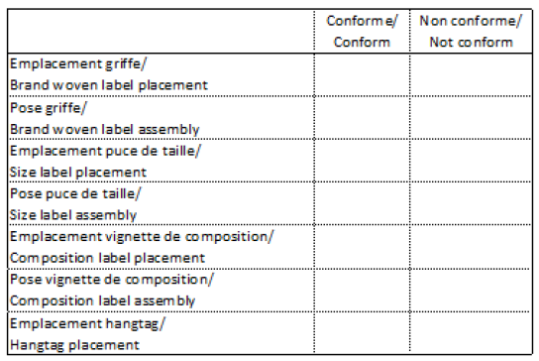

Merci de lancer un CT en 36 et de nous renvoyer notre SMS.
Please launch CT in size 36 and send us back our SMS.
Merci de lancer un CT en 36 et de nous renvoyer notre SMS.
Please launch CT in size 36 and send us back our SMS.

Merci de lancer les TDS en 36 et 40 pour validation avant production.
Please launch PPS in size 36 and 40 for approval.

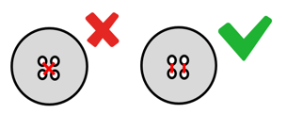
- Please make sure to respect the finishings and the measurements because there are some out of the tolerance
Under reserve that all measurements stay in our tolerances and comments are respected.
MEASUREMENTS Report to check
TRIMS/FABRICS Refer to article sheet and approvals from Production department
CONCLUSION OK Production
Please send us back our PPS
+
Shipping Samples (in different colors) for shipment approval :
1 x T36
1 x T40
- Veillez à respecter les finitions et les mesures car certaines sont hors tolérances.
Sous réserve que toutes les mesures et les commentaires soient respectés.
MESURES Voir le dernier tableau de mesure en date
TISSUS/FOURNITURES Voir nomenclature et les validations du département production
CONCLUSION OK Production
Merci de nous renvoyer notre TDS
+
Shipping Samples (dans différents coloris) pour validation de livraison :
1 x T36
1 x T40

- Veillez à respecter les finitions et les mesures car certaines sont hors tolérances.
Sous réserve que toutes les mesures et les commentaires soient respectés.
MESURES Voir le dernier tableau de mesure en date
TISSUS/FOURNITURES Voir nomenclature et les validations du département production
CONCLUSION OK Production
Merci de nous renvoyer notre TDS
+
Shipping Samples (dans différents coloris) pour validation de livraison :
1 x TS
1 x TL

Fiche technique
SOLUNE | Collection : VB |  | Fabricant : EV FASHION |  | Updated : 23/02/2026 | SOLUNE | Collection : VB | Fabricant : EV FASHION |  | Updated : 23/02/2026
FICHE TECHNIQUE |  |  |  |  |  | FICHE TECHNIQUE
Thème : 1EVA32 | Modèle : V09413 BELL |  |  | Saison : 26H | Modéliste : RECONDUIT | Thème : 1EVA32 | Modèle : V09413 BELL |  | Saison : 26H | Modéliste : RECONDUIT
FIL / | NORMAL | X | Coloris / Color : TONE ON TONE |  | Assembly : 5 pts/cm | FIL / | NORMAL | Coloris / Color : TONE ON TONE |  | Assembly : 5 pts/cm
THREAD | CORDONNET |  |  |  | Topstitching : 3,5 pts/cm | THREAD | CORDONNET |  |  | Topstitching : 3,5 pts/cm
B ------ B
A - A
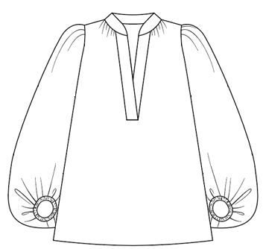 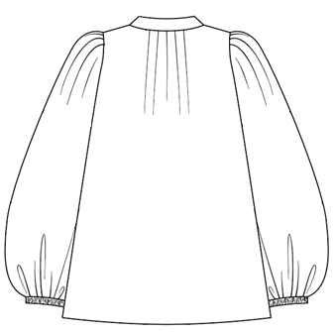 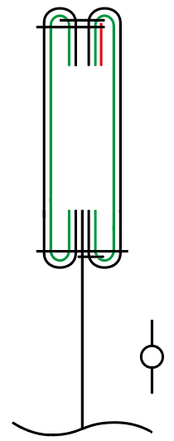 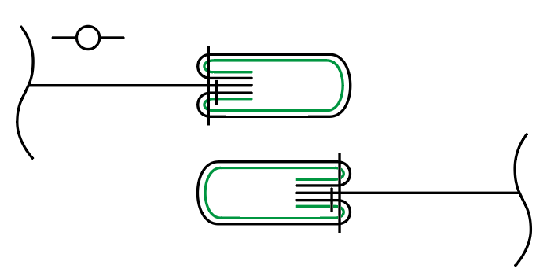 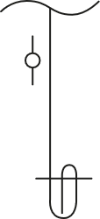 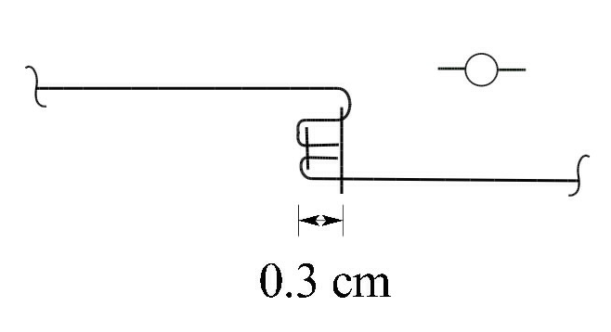 Taille du prototype / Original sample size : M/L

A ------- A

C ----- C
B - B

D ----- D

C - C
ELASTIC
1CM

D - D

E ------ E
E - E

B ------ B

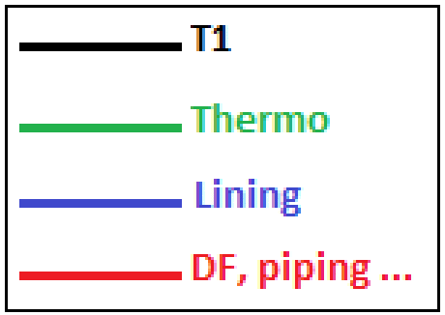
DESIGNATIONS

A - A
A ------ A
Button

B - B
B ------ B
Pintuck

C - C
C ------- C
Fusible

D ------ D
Overcast seam

E - E
E ------ E
Lace

Embroidery

G - G
G ------ G

Mesure&Grada - XS.S M.L
SOLUNE |  |  | Fabricant : EV FASHION |  |  |  | SOLUNE |  |  |  |  |  |  | Fabricant : EV FASHION
TABLEAU DE MESURES VESTE/MANTEAU/ROBES/CHEMISE/TOP - JACKET/COAT/DRESSES/SHIRT/TOP MEASUREMENTS CHART |  |  |  |  |  |  | TABLEAU DE MESURES VESTE/MANTEAU/ROBES/CHEMISE/TOP - JACKET/COAT/DRESSES/SHIRT/TOP MEASUREMENTS CHART

Thème : 1EVA32 |  | Modèle : V09413 BELL | Collection : VB |  | Saison : 26H |  | Thème : 1EVA32 |  | Modèle : V09413 BELL |  |  |  |  | 2025-01-03

P1

M/L
N° | DESCRIPTION |  | Mesures voulues/ Required measurement Date : 14/06/24 | Collection sample measurement Date : | Ecarts/Gap | Tolerance | N° | DESCRIPTION |  | Tolerance | XS/S | PPS measurement Date : | Ecart/Gap | M/L | PPS measurement Date : | Ecart/Gap | Value grading
A | 1/2 tour de poitrine (sous emmanchure) / 1/2 chest width (below armhole) |  | 70.2 |  |  | 1 | A | 1/2 tour de poitrine (sous emmanchure) / 1/2 chest width (below armhole) |  | 1 | 66.2 |  |  | 70.2 |  |  | 4
B | 1/2 tour de bas de vêtement droit / 1/2 bottom width straight |  | 82.2 |  |  | 1 | B | 1/2 tour de bas de vêtement droit / 1/2 bottom width straight |  | 1 | 78.2 |  |  | 82.2 |  |  | 4
C | 1/2 encolure dos / 1/2 back neckline |  | 9.4 |  |  | 1 | C | 1/2 encolure dos / 1/2 back neckline |  | 1 | 9 |  |  | 9.4 |  |  | 0.4
D | 1/2 encolure devant jusqu'au bord / 1/2 front neckline to the edge |  | 11.7 |  |  | 0.2 | D | 1/2 encolure devant jusqu'au bord / 1/2 front neckline to the edge |  | 0.2 | 11.2 |  |  | 11.7 |  |  | 0.5
H | Longueur épaule / Shoulder length |  | 5.5 |  |  | 0.2 | H | Longueur épaule / Shoulder length |  | 0.2 | 5.1 |  |  | 5.5 |  |  | 0.4
I | Longueur manche sans le poignet / Sleeve length without cuff |  | 58.6 |  |  | 1 | I | Longueur manche sans le poignet / Sleeve length without cuff |  | 1 | 56.6 |  |  | 58.6 |  |  | 2
J | Longueur emmanchure devant / Front armhole length |  | 35.6 |  |  | 0.5 | J | Longueur emmanchure devant / Front armhole length |  | 0.5 | 33.6 |  |  | 35.6 |  |  | 2
K | Longueur emmanchure dos / Back armhole length |  | 37.4 |  |  | 0.5 | K | Longueur emmanchure dos / Back armhole length |  | 0.5 | 35.4 |  |  | 37.4 |  |  | 2
L | 1/2 largeur bras / 1/2 arm width |  | 40.1 |  |  | 0 | L | 1/2 largeur bras / 1/2 arm width |  | 0 | 38.9 |  |  | 40.1 |  |  | 1.2
M | 1/2 bas de manche / 1/2 bottom sleeve width |  | 12.5 |  |  | 0.5 | M | 1/2 bas de manche / 1/2 bottom sleeve width |  | 0.5 | 12 |  |  | 12.5 |  |  | 0.5
O | Longueur milieu dos / Middle back length |  | 66.8 |  |  | 1 | O | Longueur milieu dos / Middle back length |  | 1 | 62.8 |  |  | 66.8 |  |  | 4
P1 | Longueur milieu devant / Middle front length |  | 38.4 |  |  | 1 | P1 | Longueur milieu devant / Middle front length |  | 1 | 34.4 |  |  | 38.4 |  |  | 4
R | Longueur bord col / Collar edge length |  | 41 |  |  | 0.5 | R | Longueur bord col / Collar edge length |  | 0.5 | 39.2 |  |  | 41 |  |  | 1.8
Les mesures de ce tableau sont les mesures voulues du produit après montage. The measures of this chart are the measures of the product after assembly. |  |  |  |  |  |  | Les mesures de ce tableau sont les mesures voulues du produit après montage. The measures of this chart are the measures of the product after assembly.

Prise Mesures
SOLUNE
PRISE DE MESURES / MEASUREMENT CHART

N 1
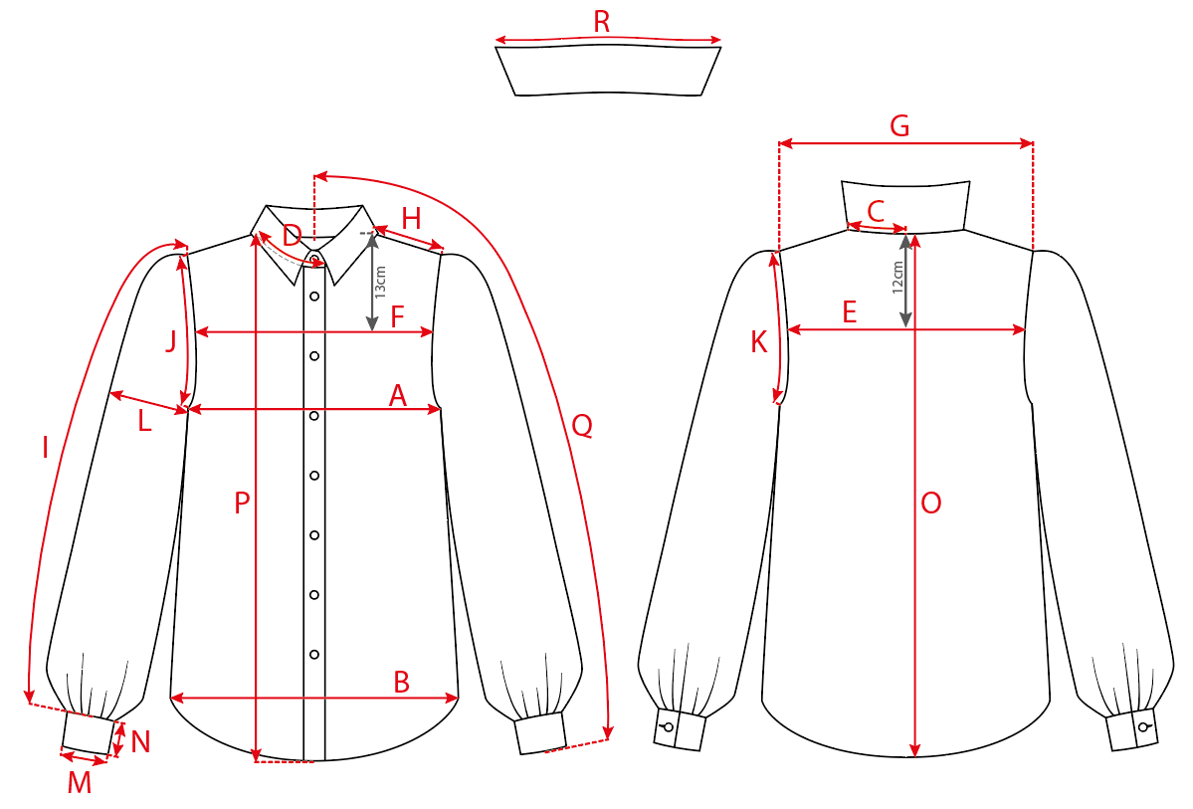

CODE | MEASUREMENTS CHART / PRISE DE MESURES | TOLERANCES
A | 1/2 tour de poitrine (sous emmanchure) / 1/2 chest width (below armhole) | 0.5
B | 1/2 tour de bas de vêtement droit / 1/2 bottom width straight | 0.5
C | 1/2 encolure dos / 1/2 back neckline | 0.2
D | 1/2 encolure devant jusqu'au bord / 1/2 front neckline to the edge | 0.2
D1 | Encolure sur la manche raglan / Neckline on the raglan sleeve | 0
E | Carrure dos (12 cm de l'encolure milieu dos) / Back cross-front (12 cm from middle back neckline) | 0.5
F | Carrure devant (13cm de la pointe encolure) / Front cross-front (13 cm from neck point) | 0,5
G | Carrure épaule à épaule / Shoulder to shoulder cross-front | 0.5
H | Longueur épaule / Shoulder length | 0.2
I | Longueur manche sans le poignet / Sleeve length without cuff | 0.5
J | Longueur emmanchure devant / Front armhole length | 0.5
K | Longueur emmanchure dos / Back armhole length | 0.5
L | 1/2 largeur bras / 1/2 arm width | 0.5
M | 1/2 bas de manche / 1/2 bottom sleeve width | 0.5
N | Hauteur poignet / Cuff height | 0
O | Longueur milieu dos / Middle back length | 1
P1 | Longueur milieu devant / Middle front length | 1
Q | 1/2 envergure / 1/2 wingspan | 1
R | Longueur bord col / Collar edge length | 0.5
S | Hauteur fente / Slit length | 0

FCM
 |  | FICHE COMPOSANTS / ARTICLE SHEET |  |  |  |  |  | Updated : 23/02/2026

Thème : 1EVA32 |  | Modèle : V09413 BELL |  |  | Saison : 26H |  | Modéliste : RECONDUIT
 |  |  |  |  |  |  | Fabricant : EV FASHION

 |  |  |  |  |  |  | Traitement :

 |  |  |  |  |  |  | NORMAL THREAD |  | X

 |  |  |  |  |  |  | CORDONNET THREAD

 |  |  |  |  |  |  | FLAT+ HANGERS

 |  |  |  |  |  |  | FOLDED | X

 |  |  |  |  |  |  | SUSPENDED

COMPONENT |  |  | METRAGE COLL OU QUANTITE | METRAGE PROD OU QUANTITE | 001 BLANC | 671 OLIVE

 | COLORWAY
EV FASHION
VOILE FACONNE
55% CO 45% VI |  | 130CM
Poids: 82 gr

EV FASHION
LIGHT FUSIBLE

EV FASHION
ELASTIC TAPE
 |  | 1CM

LABEL 7 |  |  |  | 1.00 | FOND BLE & LOGO OR
Reference : VBR WL 0002

LABEL 7 |  |  |  | 1.00 | ble/gold
Reference : VBR SL 0001


LABEL 7 |  |  |  | 1.00
Reference : VB22_PACK002

Labelling
SOLUNE |  | Fabricant : EV FASHION |  | SOLUNE |  | Fabricant : EV FASHION
POSITION DE LA GRIFFE / LABEL POSITION |  |  |  | POSITION DE L'ETIQUETTE D'ENTRETIEN / CARE LABEL POSITION

Thème : 1EVA32 | Modèle : V09413 BELL | Collection: VB | Saison : 26H | Thème : 1EVA32 | Modèle : V09413 BELL | Collection: VB | Saison : 26H

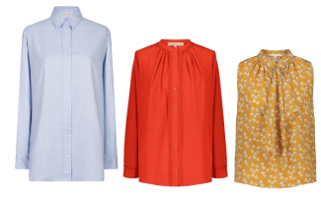
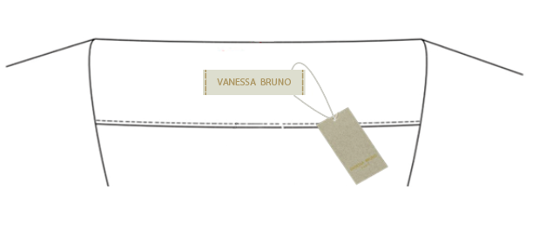
For shirts and top / Pour chemises et tops :
Ref. : VBR WL 0002/ Dimension: 15x70mm
Montage machine de 4 points au centimètre a droite et gauche de l'étiquette de marque
Fil ton/ton de la griffe Vanessa Bruno.
Sewing machine with 4 points on centimeter placed on right and left of the brand label.
Thread color tone on tone with Vanessa Bruno label.
Le hangtag est attaché avec un sceau en coton et plastique autour de l'étiquette de marque.
L'étiquette de marque est placé au centre de l'encolure encolure milieu dos et a 2 cm du bord.
The hangtag is attached with cotton and platic lock around the brand label.
The brand label is placed on middle back neckline from 2 cm since the top.
2 CM
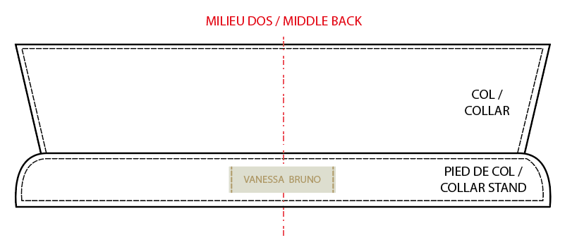
For shirts and top / Pour chemises et tops :
Ref. : VBR WL 0002/ Dimension: 15x70mm
Montage machine de 4 points au centimètre a droite et gauche de l'étiquette de marque
Fil ton/ton de la griffe Vanessa Bruno.
Sewing machine with 4 points on centimeter placed on right and left of the brand label.
Thread color tone on tone with Vanessa Bruno label
Le hangtag est attaché avec un sceau en coton et plastique autour de l'étiquette de marque.
L'étiquette de marque est placé au centre du pied de col milieu dos a égal distance du haut et du bas du pied de col.
The hangtag is attached with cotton and platic lock around the brand label.
The brand label is placed at on middle back of the collar stand in equal distance since the top and bottom of the collar stand.
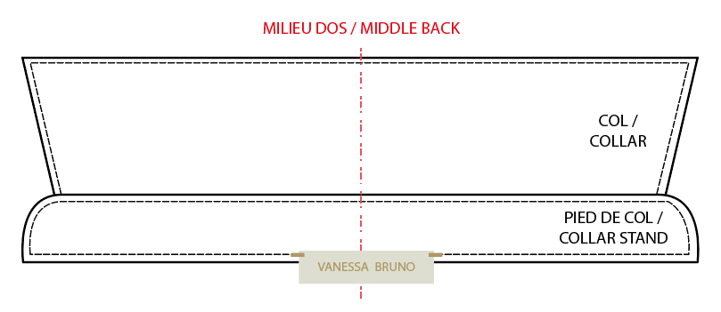
For shirts and top / Pour chemises et tops :
Ref. : VBR WL 0002/ Dimension: 15x70mm
Montage points main à droite et gauche de l'étiquette de marque.
Fil ton/ton de la griffe Vanessa Bruno.
Hand stitches placed on right and left of the brand label.
Thread color tone on tone with Vanessa Bruno label
Le hangtag est attaché avec un sceau en coton et plastique autour de l'étiquette de marque.
L'étiquette de marque est placé en dessous du pied de col milieu dos.
The hangtag is attached with cotton and platic lock around the brand label.
The brand label is placed below the middle back collar stand.
For shirts and top / Pour chemises et tops :
Ref. : VBR WL 0002/ Dimension: 15x70mm
Montage points main à droite et gauche de l'étiquette de marque.
Fil ton/ton de la griffe Vanessa Bruno.
Hand stitches placed on right and left of the brand label.
Thread color tone on tone with Vanessa Bruno label
Le hangtag est attaché avec un sceau en coton et plastique autour de l'étiquette de marque.
L'étiquette de marque est placé en dessous du pied de col milieu dos.
The hangtag is attached with cotton and platic lock around the brand label.
The brand label is placed below the middle back collar stand.

For shirts & tops /
Pour chemises et tops
15-20cm from bottom

Care label should always be on left side /
L'étiquette d'entretien doit toujours être du côté gauche

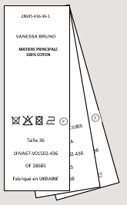

Puce de taille assemblée avec l'étiquette de composition et placé au centre de celle-ci.
Fil coloris ton sur ton.
Size label assembly with the carelabel in the middle of it.
Thread color tone on tone.

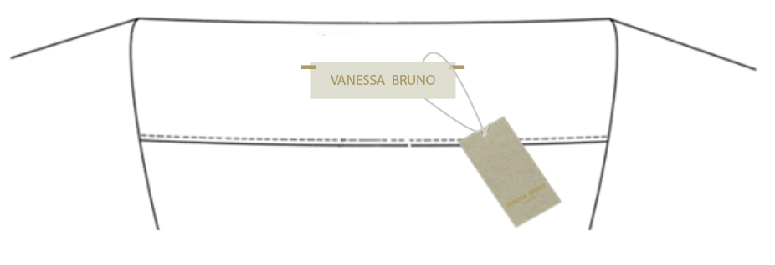
For shirts and top / Pour chemises et tops :
Ref. : VBR WL 0002/ Dimension: 15x70mm
Montage points main à droite et gauche de l'étiquette de marque.
Fil ton/ton de la griffe Vanessa Bruno.
Hand stitches placed on right and left of the brand label.
Thread color tone on tone with Vanessa Bruno label
Le hangtag est attaché avec un sceau en coton et plastique autour de l'étiquette de marque.
L'étiquette de marque est placé au centre de l'encolure encolure milieu dos et a 2 cm du bord.
The hangtag is attached with cotton and platic lock around the brand label.
The brand label is placed on middle back neckline from 2 cm since the top.
2 CM
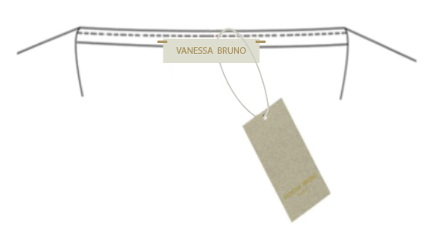
For shirts and top / Pour chemises et tops :
Ref. : VBR WL 0002/ Dimension: 15x70mm
Montage points main à droite et gauche de l'étiquette de marque.
Fil ton/ton de la griffe Vanessa Bruno.
Hand stitches placed on right and left of the brand label.
Thread color tone on tone with Vanessa Bruno label
Le hangtag est attaché avec un sceau en coton et plastique autour de l'étiquette de marque.
L'étiquette de marque est placé sur le biais à l'encolure milieu dos.
The hangtag is attached with cotton and platic lock around the brand label.
The brand label is placed on biais in middle back neckline.
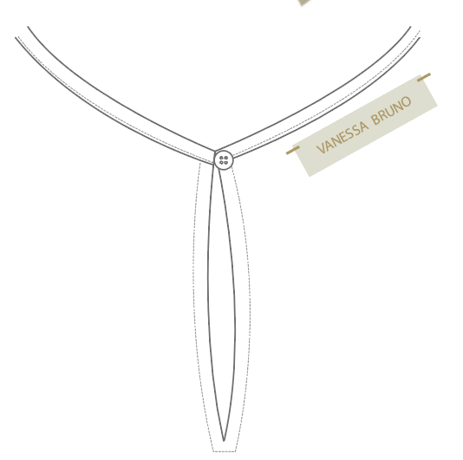
For shirts and top / Pour chemises et tops :
Ref. : VBR WL 0002/ Dimension: 15x70mm
Montage points main à droite et gauche de l'étiquette de marque.
Fil ton/ton de la griffe Vanessa Bruno.
Hand stitches placed on right and left of the brand label.
Thread color tone on tone with Vanessa Bruno label
Le hangtag est attaché avec un sceau en coton et plastique autour de l'étiquette de marque.
L'étiquette de marque est placé à 2 cm du milieu dos côté gauche au porté.
The hangtag is attached with cotton and platic lock around the brand label.
The brand label is placed from 2 cm on left (weared) of middle back.
2 CM

